Sheet1
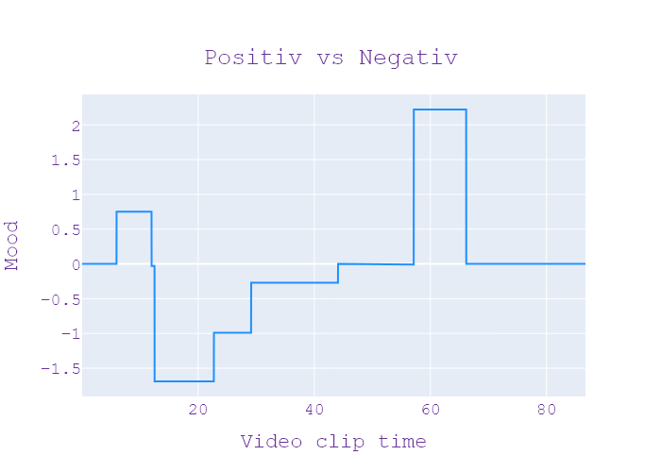
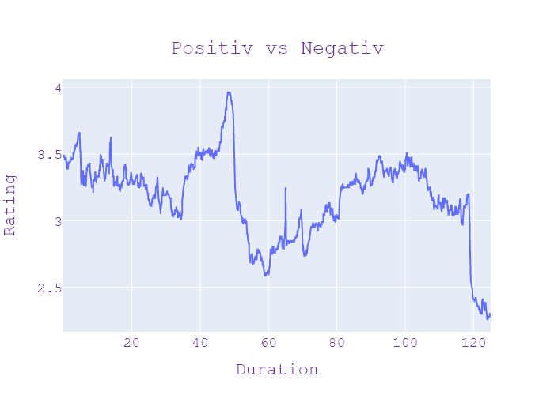
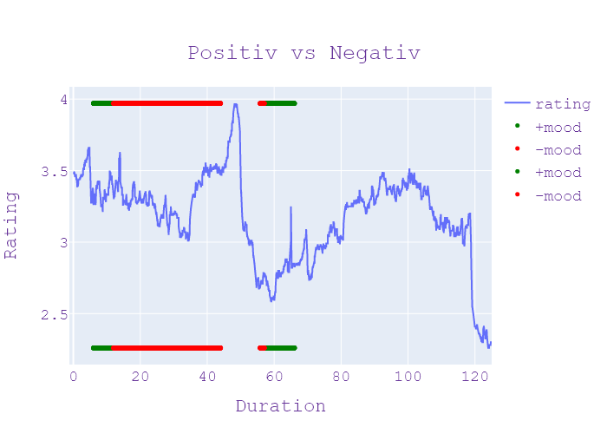
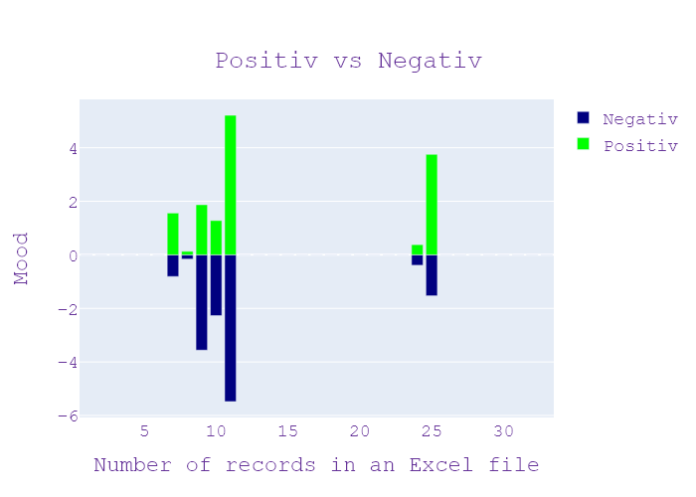
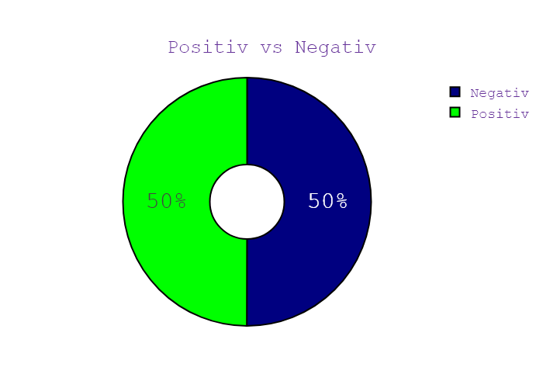
Week | Программа | День недели | Дата | CHANNEL | НАЧАЛО | ОКОНЧАНИЕ | Хр-ж | Название | НАПОЛНЕНИЕ | NEWS_TYPE | JOURNALIST_NAME/GUESTS/additional_information | ВЕДУЩИЙ | ТЕМА | НАСТРОЕНИЕ СЮЖЕТА | ИНФОПОВОД
37 | Сегодня 19 | 7 | 13.09.2020 | Ukraina | 18:59:54 | 18:59:57 | 00:00:03 | ЗАСТАВКА | ЗАСТАВКА | ЗАСТАВКА |  |  |  |  | in process...
37 | Сегодня 19 | 7 | 13.09.2020 | Ukraina | 18:59:57 | 19:00:10 | 00:00:13 | ТАЄМНИЧА КОМОРА | АНОНС | АНОНС |  |  |  |  | in process...
37 | Сегодня 19 | 7 | 13.09.2020 | Ukraina | 19:00:10 | 19:00:25 | 00:00:15 | СПОКУСА ВИГРАШУ | АНОНС | АНОНС |  |  |  |  | in process...
37 | Сегодня 19 | 7 | 13.09.2020 | Ukraina | 19:00:25 | 19:00:38 | 00:00:13 | СОН ЛУНАТИКА | АНОНС | АНОНС |  |  |  |  | in process...
37 | Сегодня 19 | 7 | 13.09.2020 | Ukraina | 19:00:38 | 19:00:46 | 00:00:08 | ЗАСТАВКА | ЗАСТАВКА | ЗАСТАВКА |  |  |  |  | in process...
37 | Сегодня 19 | 7 | 13.09.2020 | Ukraina | 19:00:46 | 19:00:50 | 00:00:04 | ПРИВІТАННАЯ | ПРИВІТАННЯ | ПРИВІТАННЯ |  |  |  |  | in process...
37 | Сегодня 19 | 7 | 13.09.2020 | Ukraina | 19:00:50 | 19:06:52 | 00:06:02 | ЗНАКОВІ ПЕРЕГОВОРИ | нормандской четверки на рівні радників її кілька разів переносили але нарешті цієї п'ятниці крем дав згоду їх відрядив до німецької столиці Дмитра козака Відгадай влітку влаштував демарш заяви про безперспективність таких зустрічей Утім цього разу радник Путіна вийшов до преси повідомленням щоб Київ нібито погодився переглянути постанову про місцеві вибори причому Дмитро козак зазначив що в переговорів президентів у нормандському форматі найближчим часом очікувати не варто офіційний Київ за підсумками зустрічі повідомив геть інше інформацію з перших вуст ми дізнаємося від учасника цих переговорів керівника офісу президента Андрій Ярмака понад Вітаю вас підіб'ємо підсумки цієї зустрічі з самого початку хотів би 2 уточнення ну по-перше зустріч в нормандському форматі повинна була відбутися 28 серпня вона була перенесена на прохання французької сторони і я тоді одразу прокоментував це говорив про те що вона відбудеться на початку вересня щось сталося і ніяких зобов'язань з української сторони щодо перегляду постановою Верховної Ради не було і це неможливо тому що ми не можемо Втручатися в діяльність українського парламенту ми тільки проінформували коли по нормандської зустрічі про те що депутатам партії слуга народа зареєстрована ще 28 липня постанова щодо змін і ця постанова сьогодні є І вона найближчим часом була буде винесена в Верховної Ради де буде вирішуватись її доля як юридичного документу за підсумками переговорів п'ятницю Україна Має отримати про що можна говорити першу чергу я вважаю найближче Найбільш важливим про те що українська делегація повернулася з абсолютно безпечним підтримкою з боку всіх учасників нормандського формату режиму тиші які Як ви знаєте 6 тижнів Але дійсно були спробою зірвати в нас є на жаль наші наші військові військові який загинув були декілька провокації але ми повернулися з тим що він продовжується це дуже важливо тому що все що ми робимо ми робимо за те що було на нашу землю пройшов мир і в першу чергу не змінили наше військовий н | НОВИНИ |  |  | Німеччина, столиця, головний, вибори, парламент, глава, партія, політик, держава, Україна, перерва, історія, офіс, юридичний, крем, п’ятниця, огляд, земля, випуск, літо, липень, Київ, платформа, громадянин, вересень, опозиція, військові, президент, мир, механізм, нормандський, німецький, козак здогадується, путін, Дмитро Козак, Нормандія, Київ, Андрій Ярмак, українець, Верховна Рада, українська, Нормандія, Україна, ОСК | neg:0.809 pos:1.563 | in process...
37 | Сегодня 19 | 7 | 13.09.2020 | Ukraina | 19:06:52 | 19:07:23 | 00:00:31 | КАРАНТИННІ ЗОНИ | Він має свої рамки і про це я хочу сказати декілька днів тому розуміючи це і розуміючи важливу роль ОБСЄ президент Зеленський говорив з керуючим сьогодні в ОБСЄ прем'єр-міністром Албанії і ставити запитання так От коли були ці провокації загинув на наше військо було | НОВИНИ |  |  | президент, армія, міністр, Албанія, Осе, Зеленський, Албанія, Осе | neg:0.158 pos:0.129 | in process...
37 | Сегодня 19 | 7 | 13.09.2020 | Ukraina | 19:07:23 | 19:17:36 | 00:10:13 | ТАЄМНИЧА КОМОРА | засідання міської тристоронньої контактної групи і на ньому Україна порушила це питання що ми вважаємо за за дуже важливе розібратися і знати чітко що це було Це була провокація це було припинення режиму тиші збоку бойовики дуже багато було дискусій і тоді була пропозиція з букв російською сторони зробити дослідження щодо цього факту факту який відбувався в сірій зоні Тобто Це відбувалося не на території яка підконтрольна українському уряді тому було обіцяє з разом з українською стороною було узгодження щодо проведення такого розслідування але коли ми увечері після засідання тристоронньої контактної групи почули побачили на декількох сайтах джерел про те що не визнані так звані республіки починають розганяти про те що нібито вони прийдуть на нашу територію що зовсім жодним чином не відповідає дійсності і використовують це як ще одну прокачу Ми зібрали негайно зібрали нараду на якій були присутні представники і Генерального штабу Міністерство оборони і розмір і було прийнято рішення щодо припинення і не проведення цього дослідження цього розслідування я хочу сказати безумовно ми слідкуємо безумовно ми чули про те як це сприймалося в суспільстві я хочу вам сказати що ми з великою повагою ставимося що та частина нашого суспільство яка є дійсно патріотично яка дуже уважно слідкує за що відбувається яка дійсно налаштована на те щоб на нашу Землю прийшов мир на тисячу припинилися вбивство наших людей припинили гинути наші військові то безумовно ми для нас дуже важливо що таке рішення яке було прийнято воно було підтримано дуже великою частиною суспільства але я не говорю про тих хто використовує в своїх політичних цілях будь-якими моменти неправду розповсюджує так звану зраду Ми не можемо коментувати це можемо тільки говорити що на великі жаль така частина вона теж існує і вона дійсно сьогодні працює Я вважаю не на Україну не в українських інтересах тому що я хочу вам сказати ніякої зради не було ніякого зрадив мене допустимо і сьогодні все що відбувається на жаль ви знає | НОВИНИ |  |  | республіка, столиця, ніс, весна, голова, цукор, їжа, держава, країна, Україна, насос, земля, база даних, гуманітарна, офіс, гривня, марка, Угорщина, менеджер, пшениця, рахунок, гроші, сіль, опублікувати, місто, підприємство, апельсин, Київ, магазин, війна, соняшник, шахта, іноземні, звіт, Інтернет, дочка, олія, резерв, матеріал, березень, військові, президент, Харків, політичний, мир, міністерство, пандемія, Україна, | neg:3.557 pos:1.872 | in process...
37 | Сегодня 19 | 7 | 13.09.2020 | Ukraina | 19:17:36 | 19:24:01 | 00:06:25 | РІНАТАХЕМАТОВ-ПОРЯТУНОКЖИТТІВ | мільйонів гривень корупція це державне підприємство які проблеми які притаманні державними підприємствами а також їх можна використати і для держави пропадає зерно там невідомо куди порахували не тільки зрозумів яка у природі існує То треба щоб була така з усього Європейського Союзу або скажімо з Росією все території Росії якраз може дати таку кількість цих гризунів які могли б з'їсти таку кількість зерна яке в нас пропадає за один рік але правоохоронці активно шукають цих мишей переконують кожна з них має прізвище Національна поліція розпочала кримінальне провадження за статтею привласнення розтрата майна або заволодіння ним шляхом зловживання службовим становищем вірю що там звані Мишів чиновницький подобі будуть не лише встановлені покарані ай відшкодовують збитки завдані державі та мільйоном наших громадян мільйонні збитки державі схоже вже набридли мінекономіки планую гарантувати продовольчу безпеку за іншою схемою забезпечення продовольчої безпеки відбуватиметься нові інструменти в рамках не держрезерву тому що ти дійсно зустріли радянський інструмент вплив держави через форвардні закупівлі або через інші інструменти створює для себе запасного комерційних підприємствах тобто все прозоро все оновлюється Ігор Петренко міністр розвитку економіки торгівлі та сільського господарства України повну відповідальність за втрату цієї продукції що ми щось їдять що станеться то приватна компанія за це відповідає якщо вона не хоче повернути збитки нанесені державі держава конфісковане майно цієї компа кримінальні справи за кордоном Польща агентом матеріальних резервів служба має запах від ліків до конструкції автомобільних і залізничних мостів закономірною пандемії агентство реалізували свої стратегічного призначення існує перелік предметів першої необхідності призначений для негайної та безоплатної видачі населенню за настання надзвичайної ситуації якщо порівнювати перерахунку на одного жителя країни то порівняти значення держрезерв то приблизно 25 років його продукції є я | НОВИНИ |  |  | лосось, стаття, запас, керівник, компанія, їжа, Польща, держава, країна, Україна, національний, медицина, міст, перерва, гуманітарна, виробництво, офіс, дорога, гривня, бабуся, пшениця, виробник, підприємство, залізниця, міністр, агентство, європейський, агент, будівництво, швидка допомога, звіт, резерв, уряд, посуха, Житомир, матеріал, фонд, лікарня, міністерство, одинокий, пандемія, наркотик, національна поліція | neg:2.274 pos:1.276 | in process...
37 | Сегодня 19 | 7 | 13.09.2020 | Ukraina | 19:24:01 | 19:38:59 | 00:14:58 | ГРОШІ ЗА КОТА | нема зняти гіпс тиждень назад і пацієнтка її саджали вже родичі але на ногу нас так не може тоді хвору везли на рентген на Жигулях спеціалізованої автівки в районі не було нами дівчата сказали давайте машину і ведеться цього разу пенсіонерку вже поклали на ноші як повинно бути за всіма стандартами роботи Швидко їм не знаю мені там стан перелому і плюс супутня патологія аритмія ну бік дуже Маю велике значення що викликають швидку травмовані Серед лідерів у наданні екстреної допомоги також серцево-судинні захворювання інфаркту інсульту нас є лідером по смертності відповідно є лідером по виклику швидкої допомоги і так само дорожньо-транспортні пригоди вони в нас з онкологією фактично на другому місці По смертності швидкої допомоги є так званий золотий період для пацієнта перша домедична допомога рятує тисячі життів хвилин Вони мають надзвичайно важливе значення тобто коли можна зупиняти кровотечі коли починає натискати на грудну клітку тобто проводити якісь дію лише за останній рік вагомий внесок у розвиток екстреної медицини зробив фонд ріната Ахметова в лікувальні заклади по всій країні отримали 200 новинки швидких це позашляховики неонатальні автівки та машини найбільш затребуваною класу б для фонду ріната Ахметова порятунок здоров'я і життя людей серед головних пріоритетів благодійні системна боротьба із системними проблемами і для того щоб перемогти системні проблеми ми повинні завжди бути разом Влада бізнес і суспільство Я ні з ким не погоджуюсь своїх дій тільки з власною совістю для мене головне відповісти ствердно на запитання поставлене самому собі ти зробив я все що міг щоб допомогти Рінат Ахметов засновник благодійного фонду України фонду ріната Ахметова перша в Україні найбільша приватна благодійна ініціатива да первинній медицині дуже вдячні фонд рината Ахметова також особисту Рінат Леонідович за надану допомогу благодійність це найвищий виховання людяності також фонд ріната Ахметова першим почав допомагати лікарням України від початку епідемії коронавірус | НОВИНИ |  |  | епідемія, головний, гіркий, атака, ланцюг, машина, інсульт, Україна, фонд, бабуся, здоров’я, вартість, сонце, груди, місяць, поліцейський, лікарня, медицина, гараж, м’ясо, електричний, цукор, змія, сім’я, кішка, гривня, нога, водій, поїзд, команда, автономія, брат, відпочинок, камбала, собака, лікар, вірус, магазин, крокодил, держава, білка, вода, кобра, солдат, вулиця, маршрут, колесо, мозок, магазин, папуга, амбуланка | neg:5.483 pos:5.209 | in process...
37 | Сегодня 19 | 7 | 13.09.2020 | Ukraina | 19:38:59 | 19:39:04 | 00:00:05 | ЗАСТАВОЧКА | ЗАСТАВКА | ЗАСТАВКА |  |  |  |  | in process...
37 | Сегодня 19 | 7 | 13.09.2020 | Ukraina | 19:39:04 | 19:39:12 | 00:00:08 | СПОКУСА ВИГРАШУ | АНОНС | АНОНС |  |  |  |  | in process...
37 | Сегодня 19 | 7 | 13.09.2020 | Ukraina | 19:39:12 | 19:39:23 | 00:00:11 | НЕЗАКОННІ ПОБОРИ | АНОНС | АНОНС |  |  |  |  | in process...
37 | Сегодня 19 | 7 | 13.09.2020 | Ukraina | 19:39:23 | 19:39:23 | 00:00:00 | СОН ЛУНАТИКА | АНОНС | АНОНС |  |  |  |  | in process...
37 | Сегодня 19 | 7 | 13.09.2020 | Ukraina | 19:39:23 | 19:39:47 | 00:00:24 | АНОНС ЗІ СЛІВ ВЕДУЩИХ | АНОНС | АНОНС |  |  |  |  | in process...
37 | Сегодня 19 | 7 | 13.09.2020 | Ukraina | 19:39:47 | 19:49:49 | 00:10:02 | ЗАСТАВКА | ЗАСТАВКА | ЗАСТАВКА |  |  |  |  | in process...
37 | Сегодня 19 | 7 | 13.09.2020 | Ukraina | 19:49:49 | 19:49:55 | 00:00:06 | ЗАСТАВКА | ЗАСТАВКА | ЗАСТАВКА |  |  |  |  | in process...
37 | Сегодня 19 | 7 | 13.09.2020 | Ukraina | 19:49:55 | 19:50:06 | 00:00:11 | ЖИТТЯ В БОРГ | АНОНС | АНОНС |  |  |  |  | in process...
37 | Сегодня 19 | 7 | 13.09.2020 | Ukraina | 19:50:06 | 19:50:17 | 00:00:11 | НЕЗАКОННІ ПОБОРИ | АНОНС | АНОНС |  |  |  |  | in process...
37 | Сегодня 19 | 7 | 13.09.2020 | Ukraina | 19:50:17 | 19:50:29 | 00:00:12 | СОН ЛУНАТИКА | АНОНС | АНОНС |  |  |  |  | in process...
37 | Сегодня 19 | 7 | 13.09.2020 | Ukraina | 19:50:29 | 19:50:33 | 00:00:04 | ЗАСТАВОЧКА | ЗАСТАВКА | ЗАСТАВКА |  |  |  |  | in process...
37 | Сегодня 19 | 7 | 13.09.2020 | Ukraina | 19:50:33 | 19:50:39 | 00:00:06 | ПРИВІТАННАЯ | ПРИВІТАННЯ | ПРИВІТАННЯ |  |  |  |  | in process...
37 | Сегодня 19 | 7 | 13.09.2020 | Ukraina | 19:50:39 | 19:52:02 | 00:01:23 | ПРАВИЛА ТЕСТУВАННЯ | завжди визначте Де ти є безпечною відпустки це заряджає енергією стовідсотковий заряджених Я надіюсь вони руйнують А ми будуємо а ми їх об'єднує Мені вони продають нашу землю та працюємо Вони борються за владу А ми боремось за рідний край довіряй тим хто захищає рідний край довіряє своїм господарника та професіоналами наш край села господарників та професіоналів Яночка Яночка дуже точно натурального проїзд складається з чотирьох мільйонів й жити виросла Привіт два компоненти танцювати і працювати приготувати Німід гель | НОВИНИ |  |  | відпустка, влада, земля, танці, компоненти, подорожі, заряд, сто відсотків | neg:0.39 pos:0.376 | in process...
37 | Сегодня 19 | 7 | 13.09.2020 | Ukraina | 19:52:02 | 20:01:04 | 00:09:02 | НЕЗАКОННІ ПОБОРИ | Німід гель шукаєш натхнення палет фарба номер один Європі й Азії трендові відтінки насичений колір різноманітні відтінки Palette впевнена в кольорі впевнена в собі в родині Умані з'явились турботи Ваня і Саня хе суботу дихати важко обробках мокроти кашель не в силах удвох побороти що Ані Ані здивування знає забралом проси лікування Передзвони мені негайно лише з тобою доріжку краще дорослому краще дитині От і настав повний драйв у родині Аброл сироп таблетки рок-н-рол радіо ENERGY музика energy.ua душа і серце України старовинних і сучасних з неймовірною атмосферою мальовничими парками і фонтанами та головне наше цінність Кияни які люблять місто в якому живуть Бо саме вони створюють Київ і саме для киян я як мер столиці та партія Удар розвиваємо місто ми Серому для киян і киянами Привіт Це монобанк банк в телефоні погода на сьогодні село телефоном заробляти гроші на грошах кредитні гроші з картки Аваль банк в телефоні Viber супер капсули savex Super Lego супермен прем'єра на твоєму боці 2 тисячу доларів державного боргу можна українців Чому держава не хочу знятися газ і за нас вчора з реструктуризацією позики благодійні побори в лікарні в цьому пацієнти під досі проголосовать за медичні послуги про гарантовані державою у тому що таке лунатизм рідкісне захворювання особливості психіки що від спілкування з потойбічним світом сьогодні підсумки продовжить роботу в прямому ефірі вітаємо всіх хто долучився до програми заяви яку на тижні зробили у дитячій національні лікарні Вашингтона нас вона так само стосуються коронавірус і Антитіла які борються із ним можуть одночасно існувати в організмі дитини тобто якщо в крові є Антитіла немає жодної гарантії що дитина не є хворою чи можуть повторно інфікуватися дорослі люди досі невідомо це інформація для всіх тих хто нехтує правилами власної безпеки у мінус змінила алгоритм тестування на covid-19 із самоізоляції можна виходити вже на 14 день без проведення тесту у разі відсутності клінічних симптомів тестування методом стиснули | НОВИНИ |  |  | лікар, лікар, реабілітація, столиця, головне, серце, лікування, дитина, напрямок, прем'єра, логіка, сім'я, зірка, Чернігів, сандалія, хвороба, кредит, держава, музика, серпень, квітень, шити, позика, країна, Україна, національний, рука, камінь, енергія, діагноз, мер, лікар, Азія, Вашингтон, радіо, сироп, погода, студент, відділ, партія, електронні, парк, гроші, команда, атмосфера, трек, місто, випуск, к | neg:1.533 pos:3.754 | in process...
37 | Сегодня 19 | 7 | 13.09.2020 | Ukraina | 20:01:04 | 20:14:58 | 00:13:54 | ЖИТТЯ В БОРГ

